Folha2
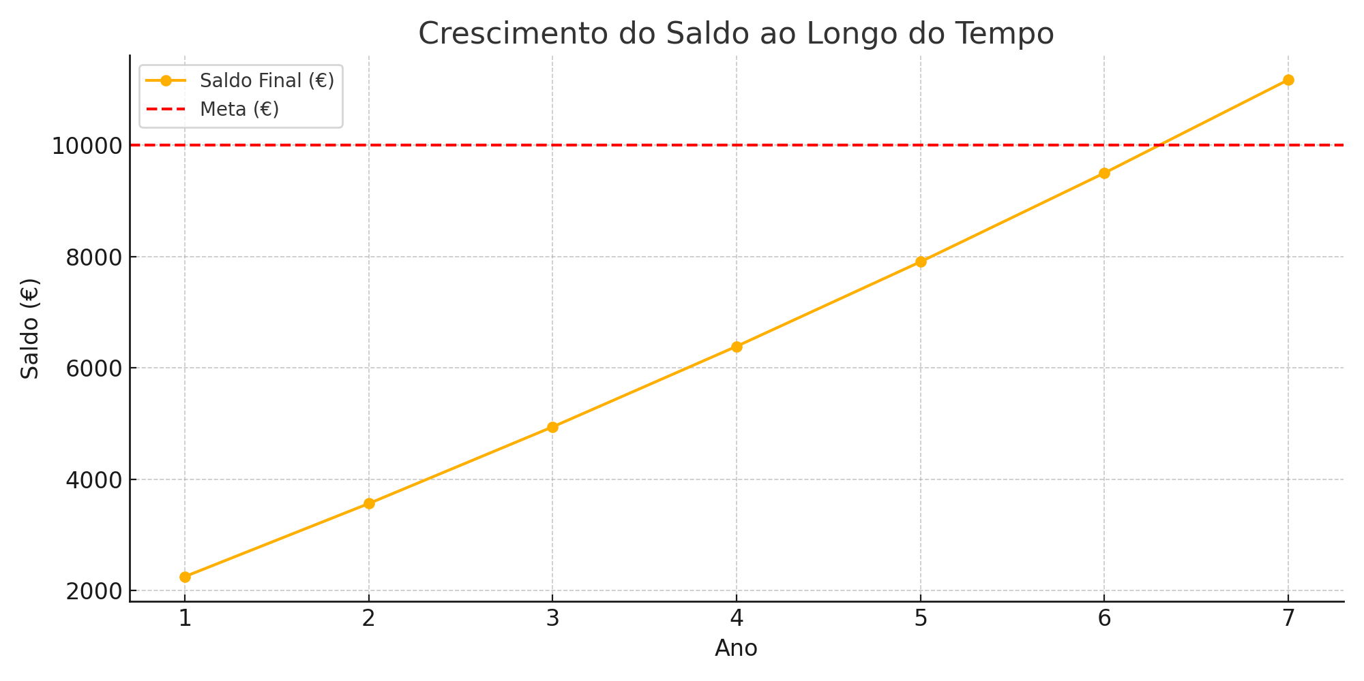
Meta | Ano | Saldo Inicial (€) | Taxa de juro (%) | Juros (€) | Reforço (€) | Saldo Final (€)
200,000.00 € | 1 | 50,000.00 € | 5.00% | 2,500.00 € | 10,000.00 € | 62,500.00 €
 | 2 | 62,500.00 € | 5.00% | 3,125.00 € | 10,000.00 € | 75,625.00 €
 | 3 | 75,625.00 € | 5.00% | 3,781.25 € | 10,000.00 € | 89,406.25 €
 | 4 | 89,406.25 € | 5.00% | 4,470.31 € | 10,000.00 € | 103,876.56 €
 | 5 | 103,876.56 € | 5.00% | 5,193.83 € | 10,000.00 € | 119,070.39 €
 | 6 | 119,070.39 € | 5.00% | 5,953.52 € | 10,000.00 € | 135,023.91 €
 | 7 | 135,023.91 € | 5.00% | 6,751.20 € | 10,000.00 € | 151,775.11 €
 | 8 | 151,775.11 € | 5.00% | 7,588.76 € | 10,000.00 € | 169,363.86 €
 | 9 | 169,363.86 € | 5.00% | 8,468.19 € | 10,000.00 € | 187,832.05 €
 | 10 | 187,832.05 € | 5.00% | 9,391.60 € | 10,000.00 € | 207,223.66 €
 |  |  | 5.00% |  | 10,000.00 €
 |  |  | 5.00% |  | 10,000.00 €
 |  |  | 5.00% |  | 10,000.00 €
 |  |  | 5.00% |  | 10,000.00 €
 |  |  | 5.00% |  | 10,000.00 €
 |  |  | 5.00% |  | 10,000.00 €
 |  |  | 5.00% |  | 10,000.00 €
 |  |  | 5.00% |  | 10,000.00 €
 |  |  | 5.00% |  | 10,000.00 €
 |  |  | 5.00% |  | 10,000.00 €
 |  |  | 5.00% |  | 10,000.00 €
 |  |  | 5.00% |  | 10,000.00 €
 |  |  | 5.00% |  | 10,000.00 €
 |  |  | 5.00% |  | 10,000.00 €
 |  |  | 5.00% |  | 10,000.00 €
 |  |  | 5.00% |  | 10,000.00 €
 |  |  | 5.00% |  | 10,000.00 €
 |  |  | 5.00% |  | 10,000.00 €
 |  |  | 5.00% |  | 10,000.00 €
 |  |  | 5.00% |  | 10,000.00 €
 |  |  | 5.00% |  | 10,000.00 €
 |  |  | 5.00% |  | 10,000.00 €
 |  |  | 5.00% |  | 10,000.00 €
 |  |  | 5.00% |  | 10,000.00 €
 |  |  | 5.00% |  | 10,000.00 €
 |  |  | 5.00% |  | 10,000.00 €
 |  |  | 5.00% |  | 10,000.00 €
 |  |  | 5.00% |  | 10,000.00 €
 |  |  | 5.00% |  | 10,000.00 €
 |  |  | 5.00% |  | 10,000.00 €
 |  |  | 5.00% |  | 10,000.00 €
 |  |  | 5.00% |  | 10,000.00 €
 |  |  | 5.00% |  | 10,000.00 €
 |  |  | 5.00% |  | 10,000.00 €
 |  |  | 5.00% |  | 10,000.00 €
 |  |  | 5.00% |  | 10,000.00 €
 |  |  | 5.00% |  | 10,000.00 €
 |  |  | 5.00% |  | 10,000.00 €
 |  |  |  |  | 10,000.00 €

